对账发票申请
广州蓝风对账单-Recall
客户 | 下单时间 | 客户联系人 | 单据编号 | 客户PO号 | 睿颢合同号 | 客户款号 | 使用于 | 品名 | 数量(片） | 单价(RMB) | 金额(RMB) | 备注1 | 备注2
广州蓝风 | 2025-11-28 | Lauren | S25121778 | 17404 | RGZLFZH037 | 8617/052/733/99 | 玩具 | 14标RFID贴纸45*60mm可移 ZHRFS24009 | 1600 | 0.43 | 688.00
 |  |  |  | / |  | / |  | 59标AC警告贴纸61*90可移 ZHSKR25012 | 1600 | 0.22 | 352.00
 |  |  |  | / |  | / |  | 59标5B警告贴纸60*20不可移 ZHSKR25013 | 1600 |  | 300.00
广州蓝风 | 2025-12-24 | Lauren | S25122004 | 20592 | RGZLFZH038 | 2676/052/600/99 | 玩具 | 14标RFID贴纸45*60mm可移双色 ZHRFS24011 | 3400 | 0.43 | 1462.00
广州蓝风 | 2025-12-24 | Lauren | S25122010 | 66713 | RGZLFZH016-4 | 6677/060/609/99 | 玩具 | 14标RFID贴纸45*35mm可移 ZHRFS24013 | 5000 | 0.43 | 2150
广州蓝风 | 2025-12-30 | Lauren | S25122566 | 21545 | RGZLFZH039 | 8647/052/733/99 | 玩具 | 14标RFID贴纸45*60mm可移双色 ZHRFS24011 | 1650 | 0.43 | 709.50
广州蓝风 | 2025-12-30 | Lauren | S25122591 | / | RGZLFZH040 | / | 玩具 | 59标圣诞警告贴纸4层51*50mm不可移 ZHTZ25006 | 3500 | 0.884 | 3094.00
广州蓝风 | 2026-01-05 | Rachel Yuan | S25122634 | 20841 | RGZLFZH041 | 8657/052/400/99 |  | 14标RFID贴纸45*60mm可移 ZHRFS24009 | 850 | 0.43 | 365.50
 |  |  |  |  |  | / |  | 警告贴纸100*77mm不可移 ZHSKR25015 | 850 | 0.6 | 510.00
TOTAL1 |  |  |  |  |  |  |  |  | 20050 |  | 9631
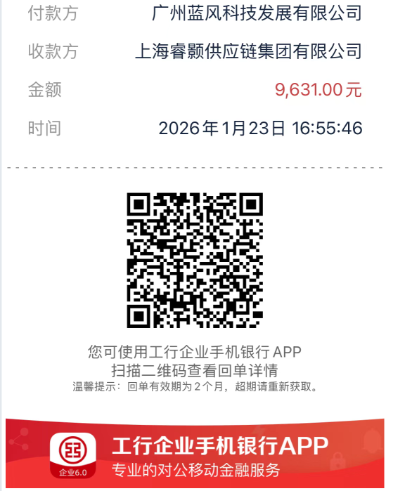
发票通知单
编号 （发票张数） | 申请日期 | 客户 | 开票抬头 （请填写全名） | 货物或应 税劳名称（比如吊粒，吊牌等，大致写一下就可以） | 规格型号 （如果不需要注明的请写“无”） | 单位 | 数量 | 金额 （一张发票的总金额） | 备注
1 |  | 广州蓝风 | 广州蓝风科技发展有限公司 | 贴纸 | 无 | pcs | 20050 | ￥9,631.00

